Sheet1
接口名称 |  | 字段 | 备注
个人中心 | 头像部分信息 | user | 在已有的数据库中User 对象 需要新加上： 会员称号：memberName 年纪阶段：ageGrades（不惑）(锤条) 100岁以上耄耋 | 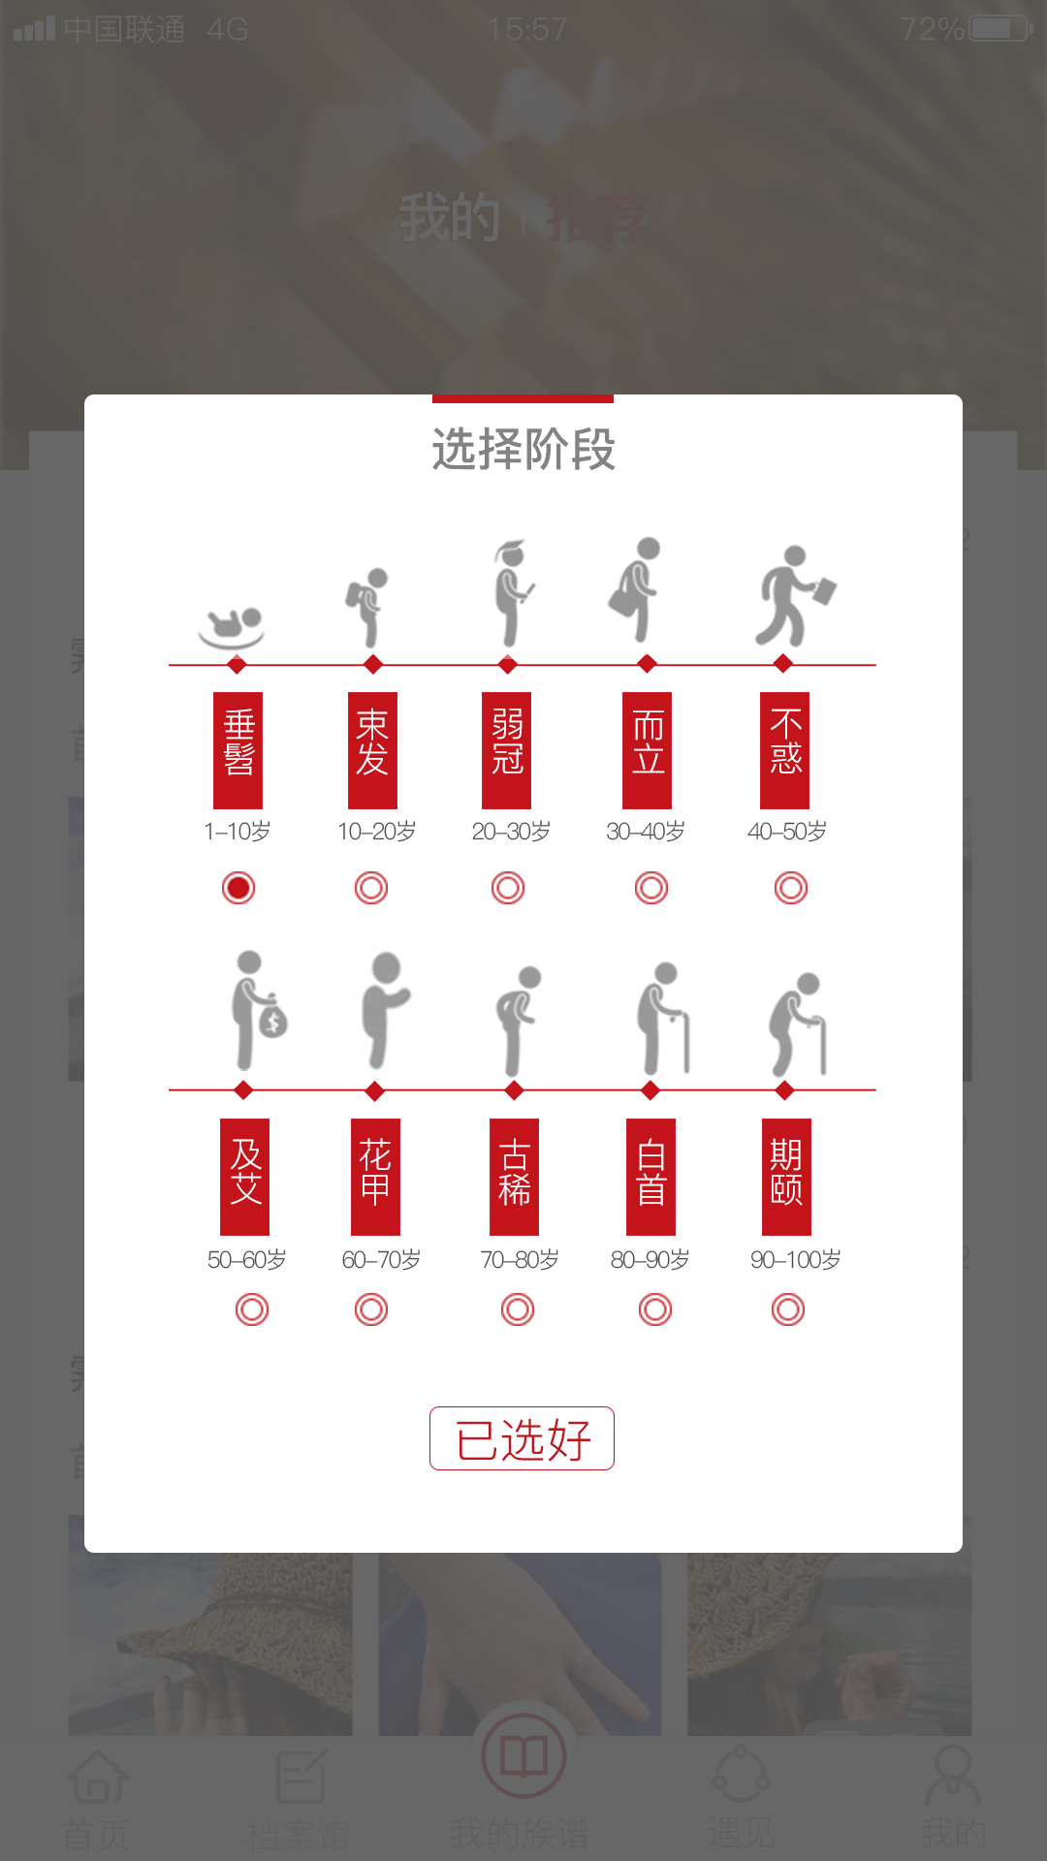
 | 我的常用 | isNewMessage | 是否有新消息（红点）

 | 我的账户 | id
 | 钱包 | walletSum | 钱包总金额数
 | 钱包记录 | expenseType | 消费名称、类型（）（银行卡转入300元）
 |  | expenseTime | 消费时间
 |  | expenseMoney | 消费金额
 | 积分 | integralSum | 积分总数
 | 积分记录 | integralType | 积分消费名称（登录注册送积分）
 |  | integralTime | 积分消费时间
 |  | integralNum | 积分消费金额
.......... | .......... | .......... | ..........
备注：所有命名 用英文单词，需两个词语的，第二个单词首字母大写，有三个单词的也需要首字母大写，依次类推。

